基本设计
１．对应需求
No. | 需求ID |  |  |  |  | 需求内容
 |  |  |  |  |  | 概要 | 详细
1 | ×××× |  |  |  |  | 需求概要 | 需求详细

2.构成

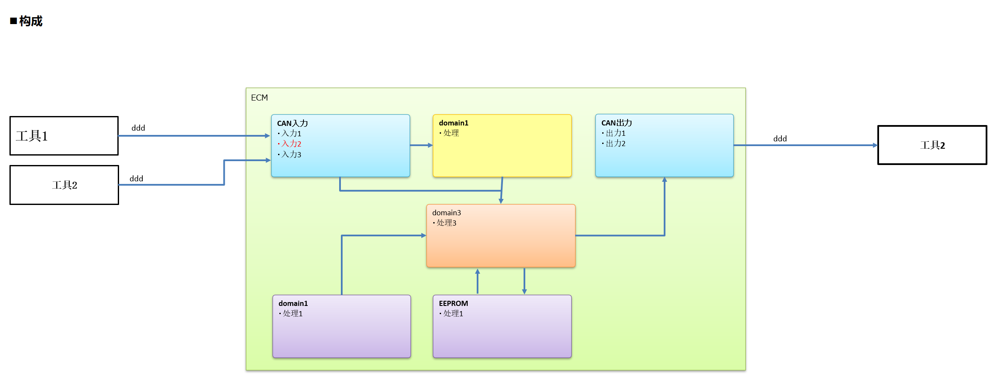

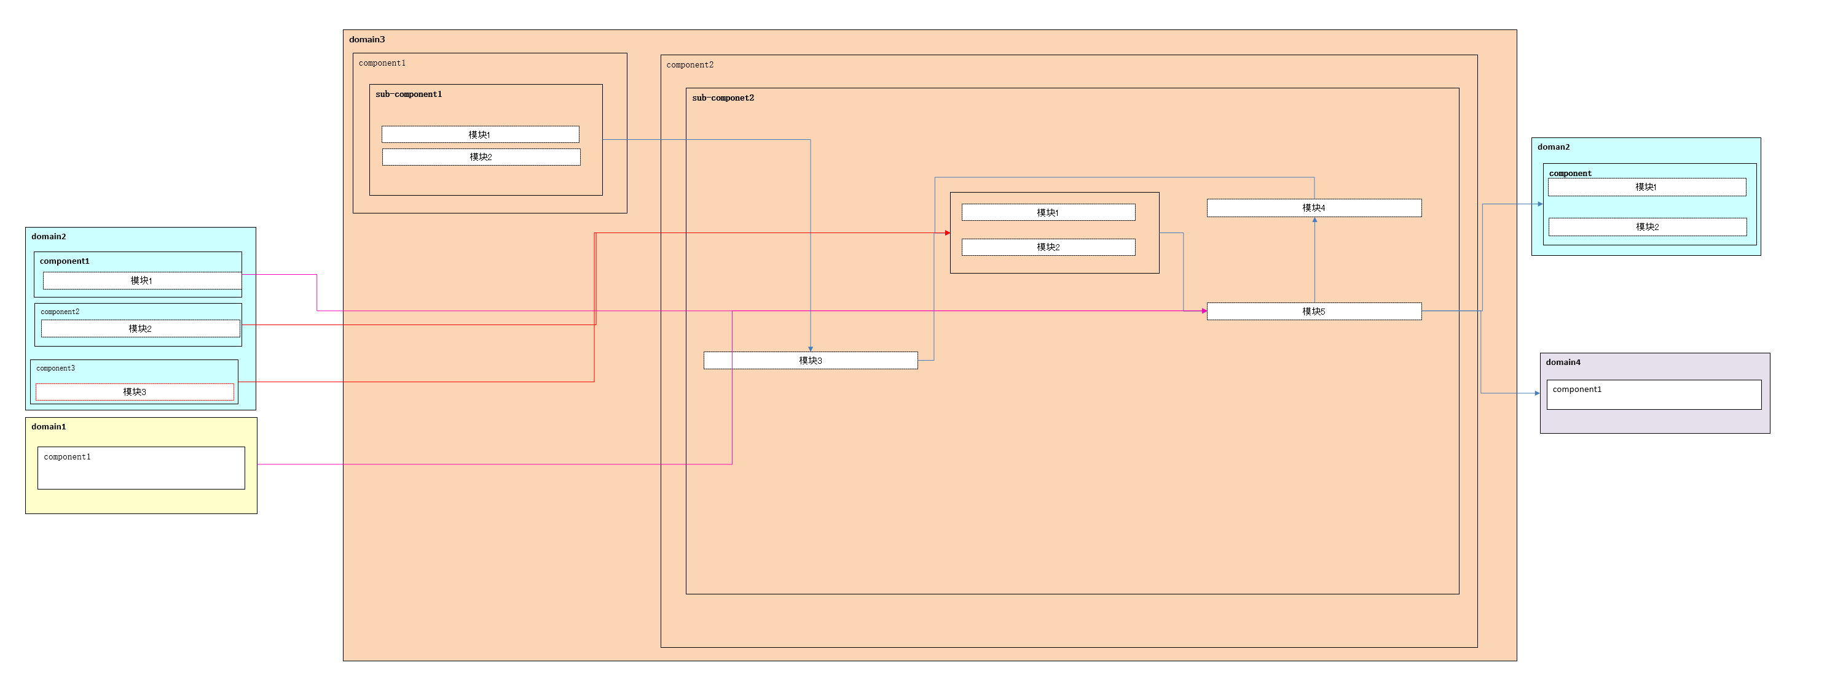

 | 3.变更内容
 |  |  |  | 有无变更 | 变更内容
 | 1 | 启动时处理 |  | 无
 | 2 | 结束时处理 |  | 无
 | 3 | 任务 |  | 无
 | 4 | 输入输出 |  | ー
 |  | 1 | ddd | 无
 |  | 2 | ddd | 无
 |  | 3 | ddd | 有
 |  | 4 | 123456 | 无
 | 5 | 内容 |  | ー
 |  | 1 | map | 有 | 参考【容量确认】
 |  | 2 | ROM・RAM | 有
 | 6 | 其他
 |  | 1 | ddd | 无
 |  | 2 | ddd | 无

